ОЛ ТЭО ВНС
СИБИРЬ-МЕХАТРОНИКА |  |  |  |  |  |  |  |  |  | СИБИРЬ-МЕХАТРОНИКА
ООО "Сибирь-мехатроника" 630541, Новосибирская область, Новосибирский район, поселок Элитный, Молодежная улица, 20 ИНН/КПП 5404105209/543301001 р/с 40702810900000000026 в Банке «Левобережный» (ОАО), г. Новосибирск БИК 045004850 к/с 30101810100000000850 |  |  |  |  |  | Почтовый адрес: 630087, Новосибирск, а/я 36 Адрес отдела продаж: г. Новосибирск, ул. Немировича-Данченко, 138 тел. (383) 399-00-55 факс (383) 315-25-18 e-mail info@sibmech.ru сайт www.sibmech.ru |  |  |  | ООО "Сибирь-мехатроника" 630541, Новосибирская область, Новосибирский район, поселок Элитный, Молодежная улица, 20 ИНН/КПП 5404105209/543301001 р/с 40702810900000000026 в Банке «Левобережный» (ОАО), г. Новосибирск БИК 045004850 к/с 30101810100000000850 |  |  |  |  | Почтовый адрес: 630087, Новосибирск, а/я 36 Адрес отдела продаж: г. Новосибирск, ул. Немировича-Данченко, 138 тел. (383) 399-00-55 факс (383) 315-25-18 e-mail info@sibmech.ru сайт www.sibmech.ru
цветом: |  | указать(заполнить) |  |  | выбрать(из раскрывающегося перечня)
ОПРОСНЫЙ ЛИСТ для ТЭО частотного регулирования ВНС |  |  |  |  |  |  |  | Дата |  | ОПРОСНЫЙ ЛИСТ для ТЭО частотного регулирования ВНС |  |  |  |  |  |  | Дата | 15,05,2019
 |  | 1. |  | Общие сведения о заказчике: |  |  |  |  |  |  | 1. | ПРИМЕР | Общие сведения о заказчике:
 |  | Заказчик (наименование предприятия) |  |  |  |  |  |  |  |  | Заказчик (наименование предприятия) |  | ООО «Сибирь-мехатроника»
 |  | Адрес |  |  |  |  |  |  |  |  | Адрес |  | Россия, г. Новосибирск, ул. Немировича-Данченко, 138
 |  | Почтовый адрес |  |  |  |  |  |  |  |  | Почтовый адрес |  | 630087, г. Новосибирск, а/я 36
 |  | Контактное лицо (ФИО, должность) |  |  |  |  |  |  |  |  | Контактное лицо (ФИО, должность) |  | Дуюнов Андрей Васильевич, нач. отдела продаж
 |  | Тел: ( ) |  | Fax: ( ) |  |  | e-mail: |  |  |  | Тел: (383) 399-00-55 |  | Fax: (383) 315-25-18 |  |  | e-mail: info@sibmech.ru

 |  | 2. |  | Характеристика объекта автоматизации: |  |  |  |  |  |  | 2. | ПРИМЕР | Характеристика объекта автоматизации:
 |  | Наименование объекта |  |  |  |  |  |  |  |  | Наименование объекта |  | ВНС-2 центрального водозабора
 |  | Адрес |  |  |  |  |  |  |  |  | Адрес |  | ………………………………………………..
 |  | Технологическое назначение насосной станции и группы насосных агрегатов |  | назначение насосной станции |  |  |  |  |  |  | Технологическое назначение насосной станции и группы насосных агрегатов |  | назначение насосной станции |  | 2-ой подъем из РЧВ
 |  |  |  | назначение группы насосных агрегатов |  |  |  |  |  |  |  |  | назначение группы насосных агрегатов |  | основные насосы ВНС-2
 |  | Источник воды |  |  |  |  |  |  |  |  | Источник воды |  | РЧВ
 |  | Гидравлические параметры насосной станции |  | напор на подающем трубопроводе (диапазон)-"всас", м.в.ст. |  |  |  | макс / мин |  |  | Гидравлические параметры насосной станции |  | напор на подающем трубопроводе (диапазон)-"всас", м.в.ст. |  |  |  | макс / мин | 6,0 / 2,0
 |  |  |  | напор на напорном коллекторе (диапазон), м.в.ст. |  |  |  | макс / мин |  |  |  |  | напор на напорном коллекторе (диапазон), м.в.ст. |  |  |  | макс / мин | 80 / 70
 |  |  |  | производительность насосной станции (диапазон), м3/ч |  |  |  | макс / мин |  |  |  |  | производительность насосной станции (диапазон), м3/ч |  |  |  | макс / мин | 1200 / 350
 |  | Основной регулируемый параметр* |  |  |  |  |  |  |  |  | Основной регулируемый параметр |  | давление (напор) в напорном коллекторе
 |  | Существующий способ регулирования |  |  |  |  |  |  |  |  | Существующий способ регулирования |  | дросселирование напорными задвижками
 |  | Число одновременно включенных насосных агрегатов в режиме: |  | минимальный |  | основной |  | максимальный |  |  | Число одновременно включенных насосных агрегатов в режиме: |  | минимальный |  | основной |  | максимальный
 |  |  |  |  |  |  |  |  |  |  |  |  | 1 |  | 2 |  | 3
 |  | * - при работе по диктующей точке - привести требуемые данные в диктующей точке (свяжитесь с Исполнителем): |  |  |  |  |  |  |  |  | * - при работе по диктующей точке - привести требуемые данные в диктующей точке (свяжитесь с Исполнителем):
 |  | параметры диктующей точки |  | требуемый напор в диктующей точке (диапазон), м.в.ст. |  |  |  | макс / мин |  |  | параметры диктующей точки |  | требуемый напор в диктующей точке (диапазон), м.в.ст. |  |  |  | макс / мин | 30 / 20

 |  | 3. |  | Характеристика насосного оборудования: |  |  |  |  |  |  | 3. | ПРИМЕР | Характеристика насосного оборудования:
 |  | Число насосных агрегатов в группе, кол. |  |  |  |  |  |  |  |  | Число насосных агрегатов в группе, кол. |  |  |  |  |  |  | 5
 |  | номер насосного агрегата |  | 1 | 2 | 3 | 4 | 5 | 6 |  | номер насосного агрегата |  | 1 | 2 | 3 | 4 | 5 | 6
 |  | насос, номинальные параметры | марка насоса |  |  |  |  |  |  |  | насос | марка насоса | ……(Grungfos) | ……(Grungfos) | ……(Grungfos) | ……(Grungfos) | ……(Grungfos) |  | ……(Grungfos)
 |  |  | напор, м. в. ст. |  |  |  |  |  |  |  |  | напор, м. в. ст. | 90 | 90 | 90 | 90 | 90 |  | 90
 |  |  | производительность, м3/час |  |  |  |  |  |  |  |  | производительность, м3/час | 500 | 500 | 500 | 500 | 500 |  | 500
 |  |  | к.п.д. |  |  |  |  |  |  |  |  | к.п.д. | 0.87 | 0.87 | 0.87 | 0.87 | 0.87 |  | 0.87
 |  | двигатель, номинальные параметры | марка электродвигателя (тип) |  |  |  |  |  |  |  | двигатель | марка электродвигателя (тип) | асинхронный | асинхронный | асинхронный | асинхронный | асинхронный |  | асинхронный …..
 |  |  | мощность, кВт |  |  |  |  |  |  |  |  | мощность, кВт | 200 | 200 | 200 | 200 | 200 |  | 200
 |  |  | напряжение, кВ |  |  |  |  |  |  |  |  | напряжение, кВ | 0.4 | 0.4 | 0.4 | 0.4 | 0.4 |  | 0.4
 |  |  | к.п.д. |  |  |  |  |  |  |  |  | к.п.д. | 0.94 | 0.94 | 0.94 | 0.94 | 0.94 |  | 0.94
 |  |  | ток, А* |  |  |  |  |  |  |  |  | ток, А* | 350 | 350 | 350 | 350 | 350 |  | 350

 |  | 4. |  | Режимы работы насосной станции в году (ВНС) |  |  |  |  |  |  | 4. | ПРИМЕР | Режимы работы насосной станции в году (ВНС)
 |  |  | № режима | продолжительность режима в году, час* | производительность станции, м3/час* | количество насосов, находящихся в работе, нумера* | напор на всасе, м.в.ст.* | напор на напорном коллекторе, м.в.ст.* | напор после насосов, м.в.ст. |  |  | № режима | продолжительность режима в году, час* | производительность станции, м3/час* | количество насосов, находящихся в работе, нумера* | напор на всасе, м.в.ст.* | напор на напорном коллекторе, м.в.ст.* | напор после насосов, м.в.ст.
 |  |  | №1 |  |  |  |  |  |  |  |  | №1 (ночь, зима-лето) | 2160 час (12 месяцев по 6 часов в сутки) | 350 | №3 | 2,5м.в.ст. (средн уровень РЧВ) | 70 | -
 |  |  | №2 |  |  |  |  |  |  |  |  | №2 (день, зима) | 3780 час (7 месяцев по 18 часов в сутки) | 800 | №3 и №5 | 2,5м.в.ст. (средн уровень РЧВ) | 75 | -
 |  |  | №3 |  |  |  |  |  |  |  |  | №3 (день, лето) | 2700 час (5 месяца по 18 часа в сутки) | 1200 | №2, №3 и №5 | 2,5м.в.ст. (средн уровень РЧВ) | 80 | -
 |  |  | №4 |  |  |  |  |  |  |  |  | №4
 |  |  | №5 |  |  |  |  |  |  |  |  | №5
 |  |  | * - поля обязательные для заполнения |  |  |  |  |  |  |  |  | * - поля обязательные для заполнения
 |  | 5. |  | Действующие тарифы. |  |  |  |  |  |  | 5. | ПРИМЕР | Действующие тарифы.
 |  | Действующие тарифы на электроэнергию, руб./кВт*час.(с НДС) |  |  |  |  |  |  |  |  | Действующие тарифы на электроэнергию, руб./кВт*час.(с НДС) |  |  |  |  |  | 3,7руб./кВт*час.(с НДС)

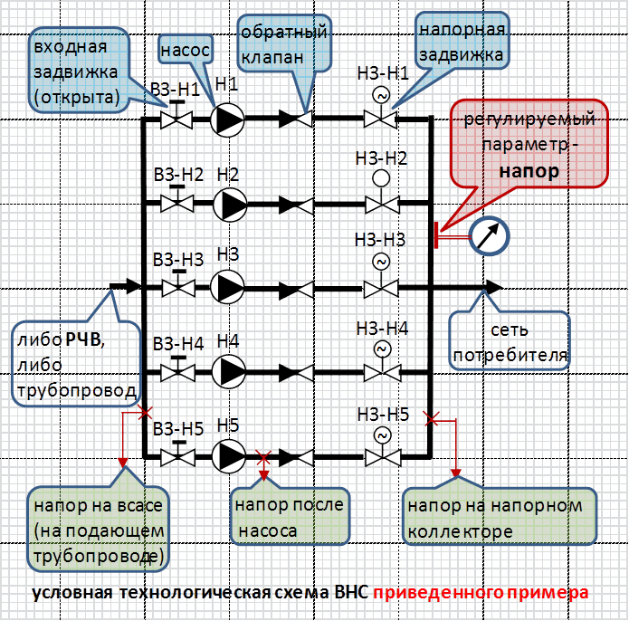
цветом: |  | указать(заполнить) |  |  | выбрать(из раскрывающегося перечня)
 |  | по возможности дать условную технологическую схему

Опросный лист заполнил:
 | ________ |  | ______________ |  |  | ____________ |  |  | ____________
 | должность |  | ФИО |  |  | роспись |  |  | дата

«СОГЛАСОВАНО»:
 | ________ |  | ______________ |  |  | ____________ |  |  | ____________
 | должность |  | ФИО |  |  | роспись |  |  | дата

